Introductie
Introductie en uitleg bij de tabellen

Inleiding
In het project SRG-H Uitstroomonderzoek worden maatwerktabellen opgesteld over het vinden van werk met en zonder ondersteuning op het gebied van re-integratie en/of participatie vanuit de algemene bijstand of vanuit een niet-uitkeringsgerechtigde (NUG-)positie. Re-integratieondersteuning omvat voorzieningen die door gemeenten worden ingezet om personen aan het werk te helpen, terwijl participatie-inspanningen erop gericht zijn om personen te ondersteunen in het gaan of blijven deelnemen aan de maatschappij. De tabellen geven inzicht in het aantal startende banen en het aantal personen dat een baan is gestart. Daarbij gaat het om personen van 15 jaar tot de AOW-gerechtigde leeftijd die in de maand voorafgaand aan de start van de baan een bijstandsuitkering hadden of behoorden tot de NUG’ers. Het gaat in de tabellenset om alle gestarte banen, ongeacht of daar een re-integratie-/participatievoorziening aan vooraf ging.

Het project SRG-H wordt in vier fasen gepubliceerd. De fasen verschillen van elkaar op twee punten, namelijk de verslagperiode waarin gekeken wordt naar het aantal startende banen vanuit bijstand of NUG, en het aantal maanden dat personen gevolgd worden na de start van de baan. In fase 1 bestaat de verslagperiode uit het eerste halfjaar van het verslagjaar. Fase 2, 3 en 4 gaan over het volledige verslagjaar. Personen met een gestarte baan worden in de tijd gevolgd. In fase 1 en 2 wordt op de laatste dag van de eerste maand volgend op de startende baan gekeken of er nog steeds sprake is van een baan en of de persoon een re-integratie-/participatievoorziening en/of algemene bijstandsuitkering ontvangt. In fase 3 wordt naar de zesde maand gekeken en fase 4 volgt de personen twaalf maanden na de start van de baan. Zie voor meer details het tabblad Toelichting. De uitkomsten uit fase 1 worden geleverd ten behoeve van het jaarverslag van het ministerie van Sociale Zaken en Werkgelegenheid (SZW). De tabellenset over de tweede fase wordt gebruikt voor de SZW-begroting.

De nummering van de tabellen geeft informatie over het onderwerp van de tabel en de fase van de tabellenset. De tabellen lopen van U1 tot en met U4, waarbij de U staat voor Uitstroom. Het eerste cijfer geeft de tabelindeling weer, namelijk respectievelijk duur van de voorziening, duur van de bijstandsuitkering, persoonskenmerken en totaalcijfers. Het laatste cijfer geeft de fase van het project weer (fase 1, 2, 3 of 4). Tabel U1 in fase 1 heet dus bijvoorbeeld tabel U1.1.

Hieronder worden de tabellen allemaal kort uitgelegd en wordt in meer detail ingezoomd op tabel U1.4.

Tabel U1
Deze tabel geeft het aantal startende banen weer dat gestart is vanuit algemene bijstand of NUG. De banen worden uitgesplitst naar type voorziening en duur van de voorziening. De typen voorzieningen vallen onder verschillende hoofdcategorieën. De hoofdcategorieën betreffen een optelling van alle onderliggende typen voorzieningen.

Tabel U2
Deze tabel geeft enkel de gestarte banen vanuit algemene bijstand weer. NUG'ers zijn in deze tabel niet opgenomen. Er wordt uitgesplitst naar type voorziening en duur van de bijstandsuitkering.

Tabel U3
Deze tabel is op persoonsniveau. Er wordt een uitsplitsing gemaakt naar de achtergrondkenmerken geslacht, leeftijd en herkomst/geboorteland.

Tabel U4
Deze tabel toont ten behoeve van een betere duiding van de cijfers uit tabellen U1 t/m U3 totaalcijfers over het aantal startende banen, het aantal personen met bijstand en het aantal personen met een niet-uitkeringsgerechtigde positie.
Voor personen met bijstand of met een niet-uitkeringsgerechtigde positie is gekeken naar de situatie op de laatste dag van december van het jaar voor het verslagjaar tot en met mei (fase 1) of november (fase 2 tot en met 4) van het verslagjaar. Dit komt overeen met de verslagperiode die voor deze groepen wordt gebruikt in de andere tabellen.

Verdiepende uitleg tabel U1.4
In tabel U1.4 is te zien dat er 130 duizend banen zijn gestart in het verslagjaar 2023 door personen die een maand eerder een algemene bijstandsuitkering ontvingen of een NUG-positie hadden (kolom D). Hiervan zijn 38,7 duizend banen gestart met een voorafgaande voorziening (kolom H) en 91,3 duizend zonder een voorafgaande voorziening (kolom AF)

In figuur 1 is te zien dat de meeste banen die gestart zijn met voorafgaande voorziening, na één maand nog steeds liepen (blauwe en groene situaties). Er waren 9 duizend banen van de 38,7 duizend gestarte banen die na één maand niet meer liepen. Dit aantal neemt na zes maanden toe tot 13,2 duizend en is een jaar na de start van de baan stabiel op 13,6 duizend. Na twaalf maanden waren er 25,1 duizend gestarte banen waarbij de persoon nog steeds werkte (groene en blauwe situaties in figuur 1 en kolom L in tabel U1.4). Hiervan waren er in totaal 13,8 duizend banen, waarbij de persoon na twaalf maanden ook een voorziening had (kolommen X en AB in de tabel, de meest rechtse gedeeltes van de donkerblauwe en lichtblauwe situaties van figuur 1). De groep die na één maand nog steeds werkte met voorziening en uitkering is het sterkst gedaald: van 12,9 duizend banen na één maand tot 5,3 banen na een jaar.

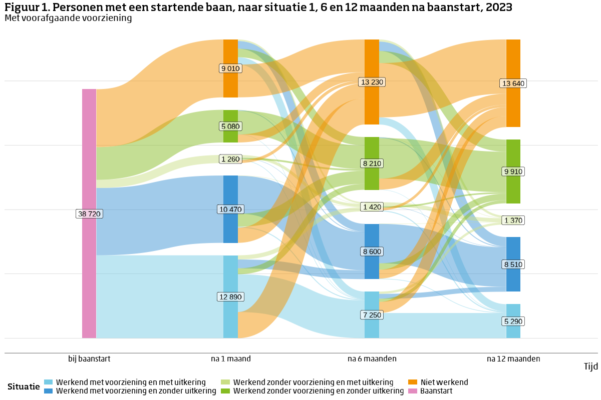
Figuur 2 toont de 91,3 banen die gestart zijn in 2023 zonder voorafgaande voorziening (kolom AF in tabel U1.4). In tegenstelling tot de banen die gestart zijn met voorafgaande voorziening, zijn maar weinig die na de baanstart alsnog een voorziening krijgen (blauwe delen). Meer dan de helft van de banen hoort bij een persoon die blijft werken zonder voorziening en zonder uitkering (donkergroen). Na een jaar is bij 35 procent van de startende banen geen sprake meer van een baan voor de persoon (oranje situatie). Dit aandeel is hetzelfde als bij de banen waarbij wel een voorafgaande voorziening was.

